분석 화면
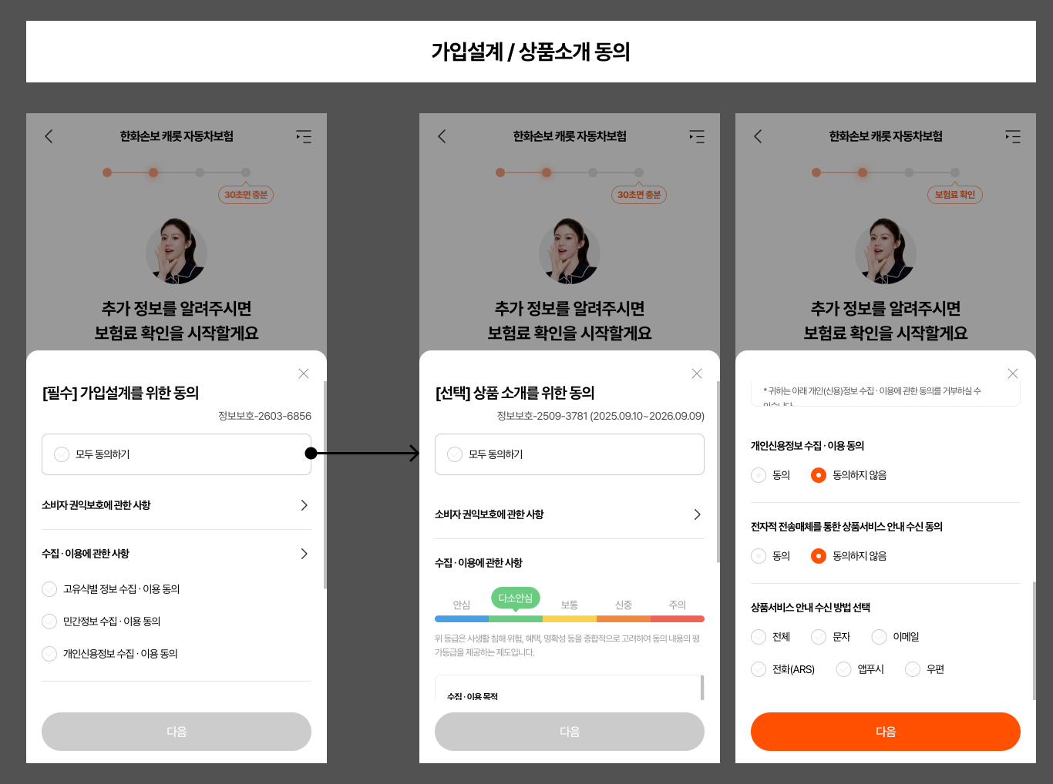
분석 화면 이미지
이미지는 파일 내부 xl/media/image1.png에 포함되어 있습니다.

